Information
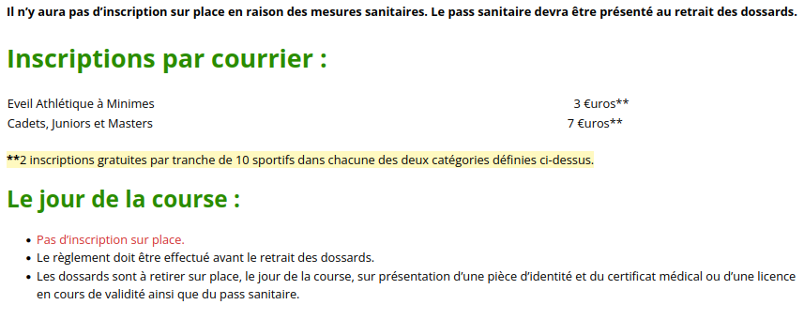
 |  | Cross International de Sartrouville 2021 :
 | 36ème édition du cross - 12 décembre 2021
Information :

Envoi Inscription
